Giao diện thiết kế
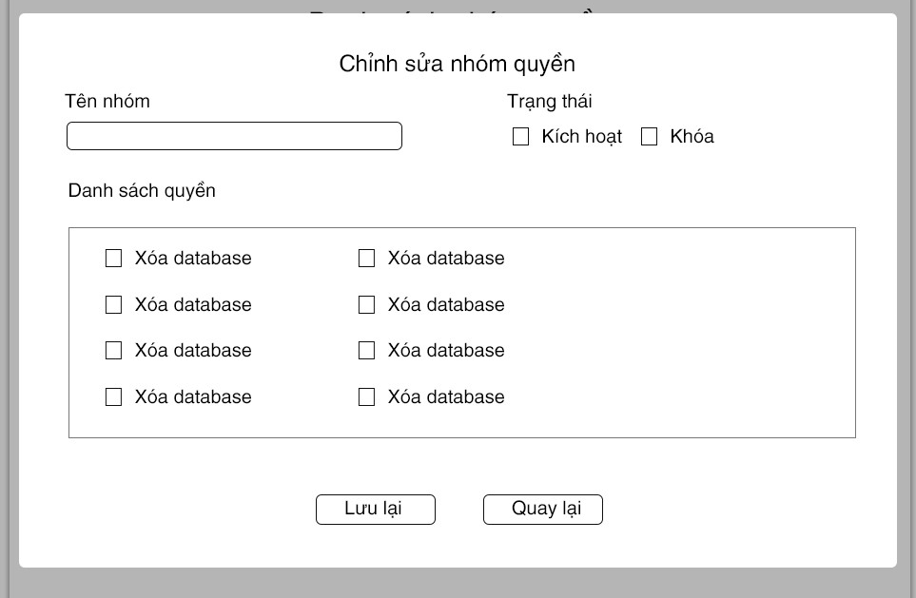
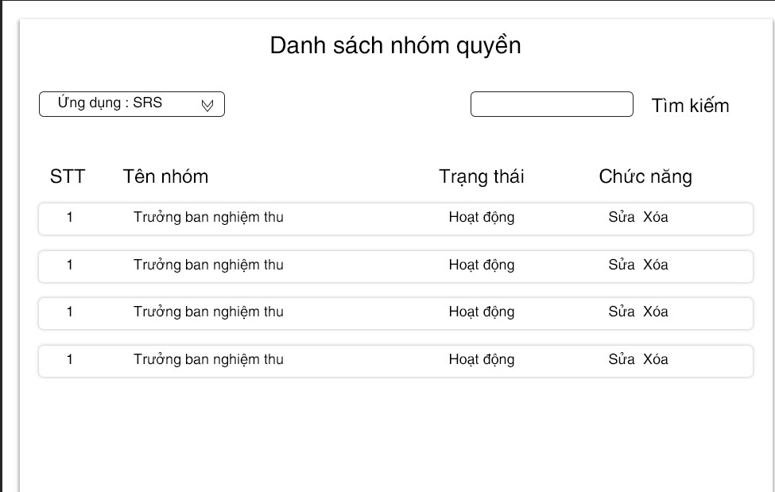

Hình ảnh thiết kế : tùy thuộc vào mỗi ứng dụng

